Figure1
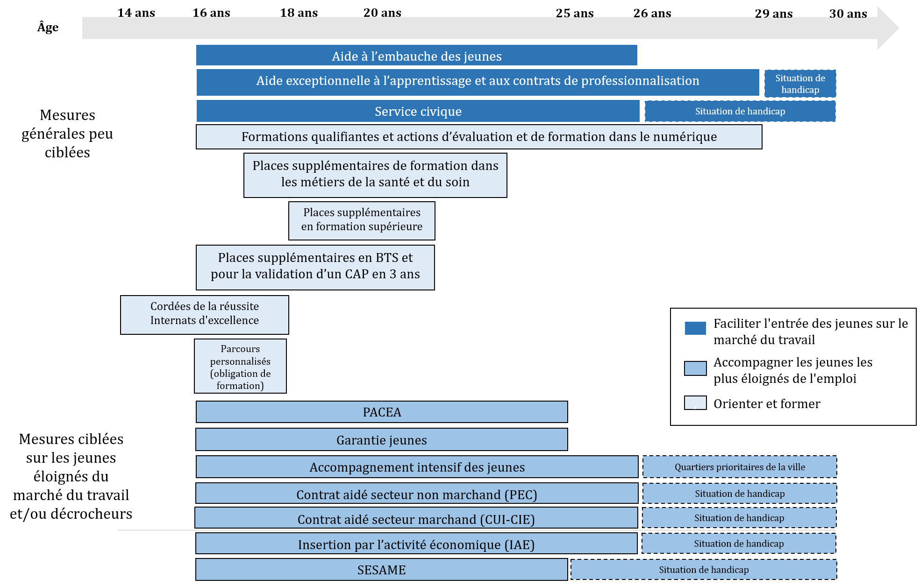

Figure2
Nombre cumulé d’aides ou d’entrées en dispositif de janvier à juillet 2021 (en milliers)

 |  | Jan-21 | Feb-21 | Mar-21 | Apr-21 | May-21 | Jun-21 | Jul-21
 | Faciliter l’entrée des jeunes sur le marché du travail | 580 | 703 | 827 | 934 | 946 | 1,016 | 1,388
 | Accompagner les jeunes éloignés de l’emploi | 64 | 132 | 199 | 302 | 361 | 441 | 567
 | Orienter et former | 1 | 1 | 2 | 2 | 3 | 154 | 174

Figure3
Nombre de nouveaux contrats d'alternance de jeunes de moins de 26 ans par an depuis 2009

 | 2009 | 2010 | 2011 | 2012 | 2013 | 2014 | 2015 | 2016 | 2017 | 2018 | 2019 | 2020
Contrats d'apprentissage | 288008 | 287719 | 295044 | 297012.282 | 274700.419 | 266616.743 | 269812.128 | 274065.33 | 285009.054 | 299471.205 | 343736.96 | 488867.4
Contrats de professionnalisation | 116639 | 127763 | 139673 | 143160 | 135510 | 135511 | 142040 | 148311 | 157762 | 173439 | 156552 | 70388

Figure4
Répartition par niveau de diplôme préparé des entrants en alternance de 2016 à 2020

 | 2016 | 2017 | 2018 | 2019 | 2020
CAP ou autre* | 39% | 38% | 37% | 34% | 30%
Bac | 16% | 16% | 15% | 15% | 15%
Bac +2 | 19% | 18% | 19% | 18% | 20%
Bac +3 ou plus | 26% | 28% | 29% | 32% | 35%

Figure5
Évolution du nombre de nouveaux contrats d’alternance selon la taille de l’entreprise

 | 2017 | 2018 | 2019 | 2020
50 à 250 salariés | 6.7% | 5.5% | 11.8% | 0.8%
250 à 1000 salariés | 2.8% | 4.1% | 9.3% | -5.5%

Figure6
Nombre cumulé d'entrées en PACEA par mois de 2019 à mi-2021
Source : DARES POEM pour 2019 et 202, Fichiers DGEFP pour 2021

Cumul | Janv. | Fév. | Mars | Avril | Mai | Juin | Juil. | Août | Sept. | Oct. | Nov. | Total déc. (cible 2021)
2021 | 35,541 | 71,236 | 114,528 | 142,343 | 168,671 | 210,216 | 241,285 |  |  |  |  | 430,000
2020 | 31,855 | 60,754 | 77,635 | 87,358 | 100,202 | 131,863 | 165,416 | 188,655 | 235,070 | 278,493 | 317,302 | 350,215
2019 | 26,500 | 50,960 | 76,038 | 99,561 | 122,341 | 146,775 | 177,420 | 197,582 | 237,582 | 280,039 | 313,278 | 338,398

Glissement 2021/2019 | 34% | 40% | 51% | 43% | 38% | 43% | 36% |  |  |  |  | 27%

 | 2021 | 2020 | 2019
Janv. | 35541 | 31855 | 26500
Fév. | 71236 | 60754 | 50960
Mars | 114528 | 77635 | 76038
Avril | 142343 | 87358 | 99561
Mai | 168671 | 100202 | 122341
Juin | 210216 | 131863 | 146775
Juil. | 241285 | 165416 | 177420
Août |  | 188655 | 197582
Sept. |  | 235070 | 237582
Oct. |  | 278493 | 280039
Nov. |  | 317302 | 313278
Total déc. (cible 2021) | 430000 | 350215 | 338398

Source : Dares POEM (2019 et 2020) et DGEFP (2021). Lecture : à fin juillet 2021, 241 000 entrées en PACEA ont eu lieu depuis le début de l’année (soit 36 % de plus qu’à la même période en 2019), pour une cible annuelle de 430 000. A la même date, en 2020, le nombre cumulé d’entrées était de 165 000 et il a atteint 350 000 en fin d’année.

Figure7
Nombre cumulé d’entrées en Garantie jeunes par mois de 2019 à mi-2021

Cumul | Janv. | Fév. | Mars | Avril | Mai | Juin | Juil. | Août | Sept. | Oct. | Nov. | Total (cible pour 2021)
2021 | 10,378 | 22,059 | 37,779 | 48,066 | 59,992 | 75,927 | 85,302 |  |  |  |  | 150,000
2020 | 8,592 | 17,484 | 23,768 | 24,074 | 25,869 | 35,088 | 42,824 | 47,991 | 58,774 | 70,604 | 83,324 | 92,105
2019 | 8,275 | 16,721 | 25,337 | 33,949 | 41,890 | 50,454 | 56,889 | 60,421 | 70,954 | 81,371 | 91,920 | 97,915

Glissement 2019/2021 | 25% | 32% | 49% | 42% | 43% | 50% | 50% |  |  |  |  | 53%

 | 2021 | 2020 | 2019
Janv. | 10378 | 8592 | 8275
Fév. | 22059 | 17484 | 16721
Mars | 37779 | 23768 | 25337
Avril | 48066 | 24074 | 33949
Mai | 59992 | 25869 | 41890
Juin | 75927 | 35088 | 50454
Juil. | 85302 | 42824 | 56889
Août |  | 47991 | 60421
Sept. |  | 58774 | 70954
Oct. |  | 70604 | 81371
Nov. |  | 83324 | 91920
Total (cible pour 2021) | 150000 | 92105 | 97915

Source : Dares POEM (2019 et 2020) et DGEFP (2021). Lecture : à fin juillet 2021, 85 000 entrées en Garantie jeunes ont eu lieu depuis le début de l’année, pour une cible annuelle de 150 000. A la même date, en 2020, le nombre cumulé d’entrées était de 43 000 et il a atteint 92 000 en fin d’année.

Figure8
Taux de chômage au sens du BIT en niveau et en évolution (en % et en point de pourcentage) pour les 15-24 ans et l’ensemble des 15 ans et plus depuis le T4 2019

 | Taux de chômage |  | Variation en points
 | 15-24 ans | Total | 15-24 ans | Total
T4.2019 | 21.2 | 8.1
T1.2020 | 20.3 | 7.8 | -0.9 | -0.3
T2.2020 | 22.6 | 7.2 | 2.3 | -0.6
T3.2020 | 23.3 | 9.1 | 0.7 | 1.9
T4.2020 | 19.7 | 8.0 | -3.6 | -1.1
T1.2021 | 20.6 | 8.1 | 0.9 | 0.1
T2.2021 | 19.8 | 8.0 | -0.8 | -0.1

 | 15-24 ans | Total | 15-24 ans | Total
T4.2019 |  |  | 21.2 | 8.1
T1.2020 | -0.9 | -0.3 | 20.3 | 7.8
T2.2020 | 2.3 | -0.6 | 22.6 | 7.2
T3.2020 | 0.7 | 1.9 | 23.3 | 9.1
T4.2020 | -3.6 | -1.1 | 19.7 | 8.0
T1.2021 | 0.9 | 0.1 | 20.6 | 8.1
T2.2021 | -0.8 | -0.1 | 19.8 | 8.0

Source : Insee, Enquête emploi en continu, résultats du deuxième trimestre 2021 (données CVS). Lecture : au deuxième trimestre 2021, le taux de chômage des 15-24 ans est de 19,8 %. Il est 0,8 point de pourcentage inférieur à son niveau du trimestre précédent.

FigureA
Taux de recours à l'apprentissage selon l'origine sociale des parents

 | Origine plutôt défavorisée | Origine plutôt favorisée
Bac+2 | 16% | 16%
L3/M1 | 9% | 5%
Master 2 | 17% | 9%
Grandes écoles | 23% | 7%

FigureB
Part des élèves d’origine plutôt défavorisée par type de formation et en fonction du mode de préparation du diplôme (alternance ou voie scolaire)

 |  | Origine plutôt défavorisée
Bac +2 | Alternance | 74%
 | Voie scolaire | 73%
L3/M1 | Alternance | 62%
 | Voie scolaire | 48%
Master 2 | Alternance | 56%
 | Voie scolaire | 41%
Grandes écoles | Alternance | 59%
 | Voie scolaire | 27%

FigureD
Double différence du taux de subvention entre 2019 et 2020 et entre les entreprises de 50-249 et 250-1000 salariés

 | 50-250 | 250-1000 | Ecart par taille
2019 | 720 | 73 | 647
2020 | 6705 | 4041 | 2664
Ecart par année | 5985 | 3968 | 2018

